履歴書(表)
 |  |  |  |  |  |  |  |  |  |  |  |  | 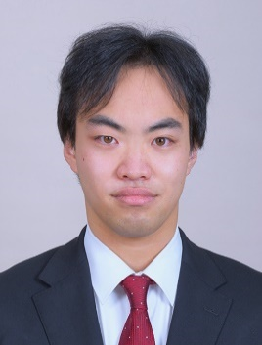 写真を貼る位置 1.縦 36～40mm 横 24～30mm 2.本人 胸から上 3.裏面にのりづけ 4.裏面に氏名記入
履 歴 書
 |  |  |  | 2023 |  |  | 年 | 3 | 月 | 13 | 日現在
ふりがな | たかの みんと
氏 名 | 髙野 未夢瞳

2002年 |  |  | 7月 |  | 19日 | 生 満( |  |  | 20 | 歳) | 男・女

ふりがな | ほっかいどう さっぽろしひがしくきた |  |  |  |  |  |  |  |  |  |  | (自宅電話)
現住所 | 〒 | 065‐0016
北海道 札幌市東区北 吉田学園学生会館環状通東 501号室 |  |  |  |  |  |  |  |  |  |  |  | (携帯電話)
E-mail | 211034＠st.yoshida-g.ac.jp |  |  |  |  |  |  |  |  |  |  | 080‐5722‐3301
ふりがな |  |  |  |  |  |  |  |  |  |  |  | (連絡先電話)
連絡先 | 〒 |  |  | (現住所以外に連絡を希望する場合のみ記入)

年 | 月 | 学歴・職歴・免許・資格
 |  | 学 歴
平成３１ | 4 | 北海道稚内高等学校 普通科 入学
令和３ | 3 | 北海道稚内高等学校 普通科 卒業
令和３ | 4 | 吉田学園情報ビジネス専門学校 ゲームスペシャリスト学科 入学
令和６ | 3 | 吉田学園情報ビジネス専門学校 ゲームスペシャリスト学科 卒業見込み
 |  | 資 格
令和4 | 2 | 情報処理技能検定試験 表計算 3級合格
 |  | 以 上

